Накладная-№3
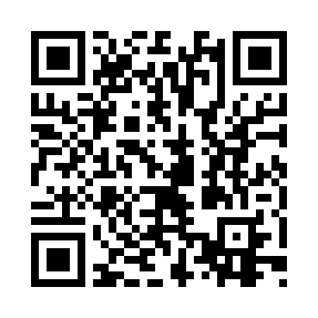
Номер товарно-транспортной накладной: |  |  | Торговый представитель: Kamol aka
Поставщик: Toshkent falcon fly 2 |  |  | Телефон торгового представителя: +998979626299
Дата отгрузки: 02.11.2025 |  |  | Контрагент: Dona zakass
Дата консигнации: |  |  | Адрес:
Доставщик: |  |  | Телефон:
Телефон доставщика:
Время заказа: 02.11.2025 10:48:35
№ | Штрих-код | Название товаров (работ,услуг) | Количество | Количество в кейсе | Цена | Сумма
 |  |  | 8 |  |  | 27.1
1 | 6920240023857 | Коврики напольные для ванной комнаты 58*88 XP -23-85 | 1 | 1 шт. | 3 | 3
2 | 6920240023802 | Коврики напольные для ванной комнаты 48*78 XP -23-80 | 1 | 1 шт. | 3.40 | 3.40
3 | 6920240023475 | Коврики напольные для ванной комнаты В большо й каропке 60 шт50*80CM XP-23-47 | 3 | 3 шт. | 3.70 | 11.10
4 | 6805019698736 | Коврик для ванны, 44×75 см, DB-98-73 | 3 | 3 шт. | 3.20 | 9.60
Итого: 27.1$|->UZS: 338,750.00

